View Wish List
Website thương mại điện tử |  |  |  | Process | API ID |  |  | API Name |  |  | Created By |  | Created Date | Approved Date
 |  |  |  | API Design | API_US_001 |  |  | View Wish List |  |  | DXHIEU |  | 2023-12-28 | MMDDYYYY

1. Overview
 | API dùng để lấy danh sách Ticket hiện có trong hệ thống
 | API sẽ tích hợp cả paging, filter

2. API Design
 | 2.1. API Detail

 |  | API Name |  |  | View Wish List
 |  | URI |  |  | api/v1/product-love
 |  | Method |  |  | GET
 |  | Request Body
 |  | Request Parameter |  |  | /id
 |  | Header |  |  | Authorization: Bearer <token> Content-Type: application/json
 |  | HTTP Response Code |  |  | 200 | OK
 |  |  |  |  | 400 | Bad request (parameter sai)
 |  |  |  |  | 401 | Unauthorized (xác thực không đúng)
 |  |  |  |  | 403 | Forbidden (không có quyền truy cập vào API này)
 |  |  |  |  | 404 | Not Found (Lỗi sai đường dẫn URL)
 |  |  |  |  | 500 | Internal error.(Trả về khi program bị exception hoặc bị chết giữa chừng. Khi try catch exception toàn bộ chương trình mà không chủ đích check lỗi logic cũng chủ động trả về 500 )

 |  | Request Parameter

 |  |  | Parameter |  | Type |  | Required | Default | MaxLength | Format |  | Note
 |  | 1 | id |  | Int |  |  |  |  |  |  | Id của người dùng

 |  | Request

 |  | Response

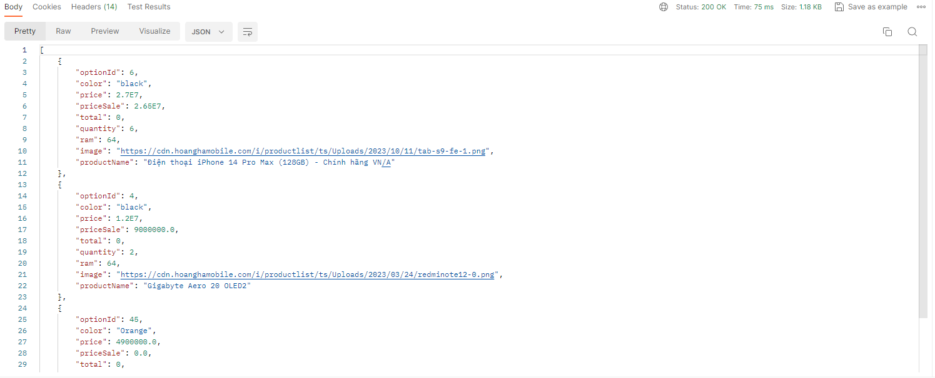

 |  | Response

